Sheet1
SIMULASI METODE MAMDANI MENGGUNAKAN EXCEL

Tabel Permintaan, Persediaan, Jumlah Produksi Tahun 2016-2019
Tanggal | Permintaan (unit) | Persediaan (unit) | Jumlah Produksi | Fuzzy Logic Mamdani |  |  |  |  | Max - Min
Januari (2019) | 2520 | 250 | 2550 | Tahap | Variabel | Himpunan | Nilai | Derajat Keanggotaan | Permintaan (unit) | Persediaan (unit)
Februari (2019) | 2100 | 174 | 2200 | Tahap 1 | Permintaan | Turun | 2100 | 0.21428571429 | 2100 | 100
Maret (2019) | 2685 | 233 | 2750 | (Menentukan Variabel) |  | Naik | 3500 | 0.78571428571 | 2520 | 130
April (2018) | 2740 | 154 | 2800 |  | Persediaan | Sedikit | 100 | 0.73333333333 | 2685 | 131
Mei (2018) | 3070 | 192 | 3050 |  |  | Banyak | 250 | 0.26666666667 | 2710 | 131
Juni (2017) | 2960 | 144 | 3000 |  | Produksi | Berkurang | 1000 |  | 2740 | 132
Juli (2017) | 2710 | 130 | 2750 |  |  | Bertambah | 5000 |  | 2880 | 140
Agustus (2017) | 3410 | 100 | 3100 | Tahap 2 | MIN | Turun Banyak | 0.21428571429 |  | 2960 | 142
September (2017) | 3120 | 131 | 3100 | (Implikasi) |  | Turun Sedikit | 0.21428571429 |  | 3045 | 144
Oktober (2017) | 2880 | 142 | 2900 |  |  | Naik Banyak | 0.73333333333 |  | 3070 | 154
November (2017) | 3500 | 132 | 3550 |  |  | Naik Sedikit | 0.26666666667 |  | 3120 | 174
Desember (2016) | 3045 | 131 | 3250 |  | Januari 2016 | Permintaan | 3200 |  | 3200 | 192
Januari (2016) | 3200 | 140 | 3400 |  |  | Persediaan | 140 |  | 3410 | 233
 |  |  |  | Tahap 3 |  | a1 | 2066.6666667 |  | 3500 | 250
 |  |  |  | (Komposisi Antar Aturan |  | a2 | 3933.3333333
 |  |  |  | Tahap 4 |  | M1 | 569481.48148
 |  |  |  | (Defuzzifikasi) |  | M2 | 1,867,728.40
 |  |  |  |  |  | M3 | 3493925.9259
 |  |  |  |  |  | A1 | 551.11111111
 |  |  |  |  |  | A2 | 933.33333333
 |  |  |  |  |  | A3 | 782.22222222
 |  |  |  |  | Produksi | Z | 2616.6775599

 |  |  |  | Aturan

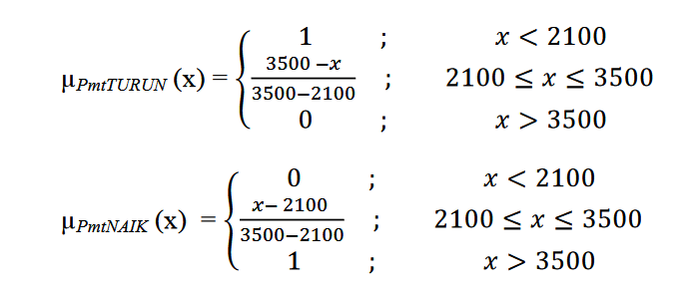
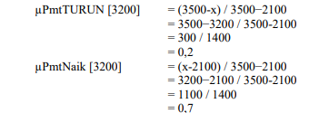
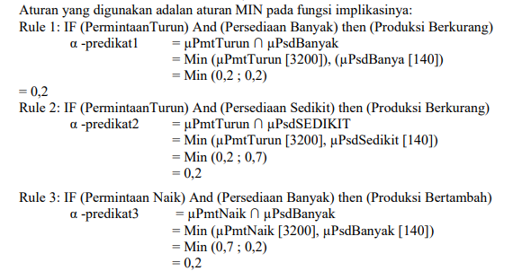
 |  |  | Permintaan

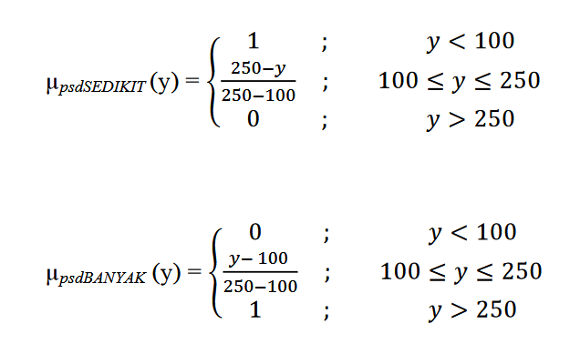
 |  |  | Persediaan

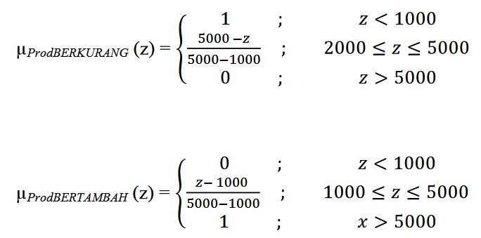
 |  |  | Produksi

